26活動届
黄色のセルは全員必ず入力し、青色の
セルは該当する場合に入力してください。
 |  |  |  |  | 2026 |  | 年度 町内会・自治会等活動届
 | フリガナ |  |  |  |  |  |  |  |  |  |  |  |  |  |  |  |  |  | №
 | 町内会・自治会名

1 | 2026 |  | 年度代表者氏名
 | フリガナ |  |  |  |  |  |  |  |  |  |  |  |  | 電話番号
 | 氏 名 |  |  | (姓） |  |  |  |  | (名) |  |  |  |  | 選択してください |  |  | ( ）

※大文字、小文字、‐、_、0、oが
分かるように記載してください
 | 住 所 |  |  | 〒 |  |  |  |  |  |  |  |  |  | 選択してください |  |  | ( ）
 |  |  |  | 町田市
 | 生年月日 |  |  |  | 西暦 | 年 |  | 月 |  | 日 |  | Email

2 | 回覧・掲示物等の送付先
 | □ | 全ての送付物を代表者宅に送付 → 3へ進む
 | □ | 代表者宛の通知のみ代表者宅に送付し、回覧物・掲示物は別の担当者に送付
 | □ | 全ての送付物を代表者以外の担当者に送付
 | ↓回覧物・掲示物担当者の情報を記載してください。
 | フリガナ |  |  |  |  |  |  |  |  |  |  |  |  | 電話番号
 | 回覧等担当者 氏 名 |  |  | (姓） |  |  |  |  | (名) |  |  |  |  | 選択してください |  |  | ( ）

 | 回覧等担当者 住 所 |  |  | 〒 |  |  |  |  |  |  |  |  |  | 選択してください |  |  | ( ）
 |  |  |  | 町田市
 | Email

3 | 2026 |  | 年4月1日時点の状況について
 | 加入 世帯数 |  |  |  | 世帯 |  | 区域内の 総世帯数 |  |  |  | 世帯 （分かる範囲で） |  | 会費 |  | 選択してください |  |  |  |  | 円
 | 回覧 部数 |  |  |  | 部 |  | 掲示板 数 |  |  |  | 箇所 |  | HP アドレス
 | ※加入世帯数に未加入世帯数は加算しないでください。
 | ※加入世帯数を確認するための資料を提出していただくことがあります。
 | ※区域内の総世帯数とは、加入世帯・未加入世帯を合わせた町内会区域にお住まいの総世帯数です。
 | 総世帯数を把握されている場合はご記入ください。

【参考：前年度の申請状況】 |  |  |  |  |  |  |  |  |  |  |  |  |  | 受付印
 | 世帯 |  | 会費 |  | 掲示板数 |  | 回覧数 |  | 認可ID

 | 処理欄
4 | 2026 |  | 年度町内会・自治会活動補助金の交付について
 | □ | 希望しない → 5へ進む
 | □ | 希望する → 以下の申請書類をご提出ください
 |  | □ | 総会資料（前年度の決算・事業報告、新年度の予算・事業計画）
 |  | □ | 補助金申請書類（同封しています）

5 | 集会施設について(貴団体が管理する集会施設がある場合に回答) → ない場合は6へ進む
 | □ | 町田市ホームページに掲載を希望しない → 6へ進む
 | □ | 町田市ホームページに掲載を希望する（※会員以外に貸し出しをしている集会施設に限る）
 | ↓掲載したい施設情報を記載してください
 | 施設名 |  |  |  |  |  |  |  |  |  | 所在地 |  | 町田市
 | 施設名 |  |  |  |  |  |  |  |  |  | 所在地 |  | 町田市
 | 施設名 |  |  |  |  |  |  |  |  |  | 所在地 |  | 町田市
 |  |  |  |  |  |  |  |  |  |  | ※記入欄が不足する場合は別紙（任意様式）でご提出ください

6 | 町内会・自治会のデジタル化について

(1) | 町内会・自治会内における情報共有や連絡手段等でデジタルツールを利用していますか。
 | ※デジタルツールとは、人が手作業で行っていた作業をデジタル技術によって効率化する手段のこと |  |  |  |  |  |  |  |  |  |  |  |  |  |  |  |  | （複数回答可）
 | □ | 町内会HP |  |  | □ | LINE |  | □ | X（旧Twitter） |  |  |  | □ | インスタグラム
 | □ | Facebook |  |  | □ | Yumicom |  | □ | 結ネット |  |  |  | □ | グーグルドライブ
 | □ | いちのいち |  |  | □ | BAND |  | □ | その他（ ） |  |  |  |  |  | ) | □ | 利用していない

 | →LINEにチェックをされた方について、差し支えなければ以下の問にお答えください
 | □ | グループLINE（役員のみ） |  |  |  |  |  | □ | グループLINE（会員間）
 | □ | LINEオープンチャット（役員のみ） |  |  |  |  |  |  |  | □ | LINEオープンチャット（会員間）
 | □ | 公式LINE

 | 自由記述 ※利用方法等を具体的に教えてください

(2) | 集金等に対応するキャッシュレスアプリやシステムを導入していますか。
 | □ | PayPay |  |  | □ | 会費ペイ |  | □ | GMOレンシュ |  |  |  | □ | 口座振替
 | □ | その他（ ） |  |  |  |  | ） | □ | 利用していない

《 個人情報の利用目的について 》
代表者の個人情報（氏名・住所・電話番号）は、以下の目的のために第三者に提供させていただきます。
(1)町内会・自治会加入（不動産業者を含む）や町内会・自治会活動全般に関する問合せ
(2)町内会・自治会区域内で行われる不動産取引や工事、事業計画等の説明・案内
(3)町内会・自治会の集会施設利用に関する問合せ
(4)町田市社会福祉協議会、町田市シルバー人材センター、(一財)町田市文化・国際交流財団、
町田市体育協会における町内会・自治会と協力・連携が必要な事業の周知等
(5)ＦＣ町田ゼルビアの試合の招待券配布にかかる株式会社ゼルビアへの情報提供
〇生年月日とメールアドレスは外部に提供いたしません。
○生年月日は、町内会・自治会の代表者を連続して2ヵ年以上務めた方への表彰にのみ利用し、メールアドレスは市との連絡調整のみに利用します。

 |  |  |  |  |  |  |  |  |  |  |  |  |  |  |  |  | №

 |  |  |  |  |  |  |  |  |  |  |  |  |  |  |  |  |  |  |  |  | DB転載欄↓
 |  |  |  |  |  |  |  |  |  |  |  |  |  |  |  |  |  |  |  |  | 名称 | ヨミ | 提出方法 | 代表者（姓） | 代表者（名） | フリガナ | 郵便番号 | 住所 | 電話番号 | 電話（備考） | 通知文送付先 | 掲示物送付先氏名（姓） | 掲示物送付先氏名（名） | 掲示物送付先 フリガナ | 掲示物送付先郵便番号 | 掲示物送付先住所 | 掲示物送付先電話番号 | 掲示物送付先電話(備考） | 掲示数 | 回覧数 | 会費 （年・月） | 会費 （金額） | メール | 生年月日 | 加入世帯数 | 総世帯数 | 加入率 (DB関数で算出) | 掲示物担当 メールアドレス (DB関数で算出) | HPアドレス
 |  |  |  |  |  |  |  |  |  |  |  |  |  |  |  |  |  |  |  |  |  |  | データ | 0 | 0 |  |  | 町田市 | 0 |  |  | 0 | 0 |  | 〒 | 町田市 | 0 |  | 0 | 0 |  | 0 | 0 | 0/0/0 | 0 | 0 |  | 0 | 0

 |  |  |  |  |  |  |  |  |  |  |  |  |  |  |  |  |  |  |  |  | デジタル化↓
 |  |  |  |  |  |  |  |  |  |  |  |  |  |  |  |  |  |  |  |  | 情報・連絡手段
 |  |  |  |  |  |  |  |  |  |  |  |  |  |  |  |  |  |  |  |  | □ | 町内会HP | □ | LINE | □ | X（旧Twitter） | □ | インスタグラム | □ | Facebook | □ | Yumicom | □ | 結ネット | □ | グーグルドライブ | □ | いちのいち | □ | BAND | □ | その他（ ） | 0 | □ | 利用していない | 0
 |  |  |  |  |  |  |  |  |  |  |  |  |  |  |  |  |  |  |  |  | 集金などキャッシュレス
 |  |  |  |  |  |  |  |  |  |  |  |  |  |  |  |  |  |  |  |  | □ | PayPay | □ | 会費ペイ | □ | GMOレンシュ | □ | 口座振替 | □ | その他（ ） | 0 |  | □ | 利用していない

26活動届記入例
「2026年度 町内会・自治会等活動届」ご記入についての留意事項
⇒ ★太枠内 ご記入をお願いするもの（必須）
☆☑選択した項目によって、ご記入をお願いするもの

貴町内会・貴自治会名が印字されています。
ご確認ください。
※誤りがある場合は修正を
お願いいたします。
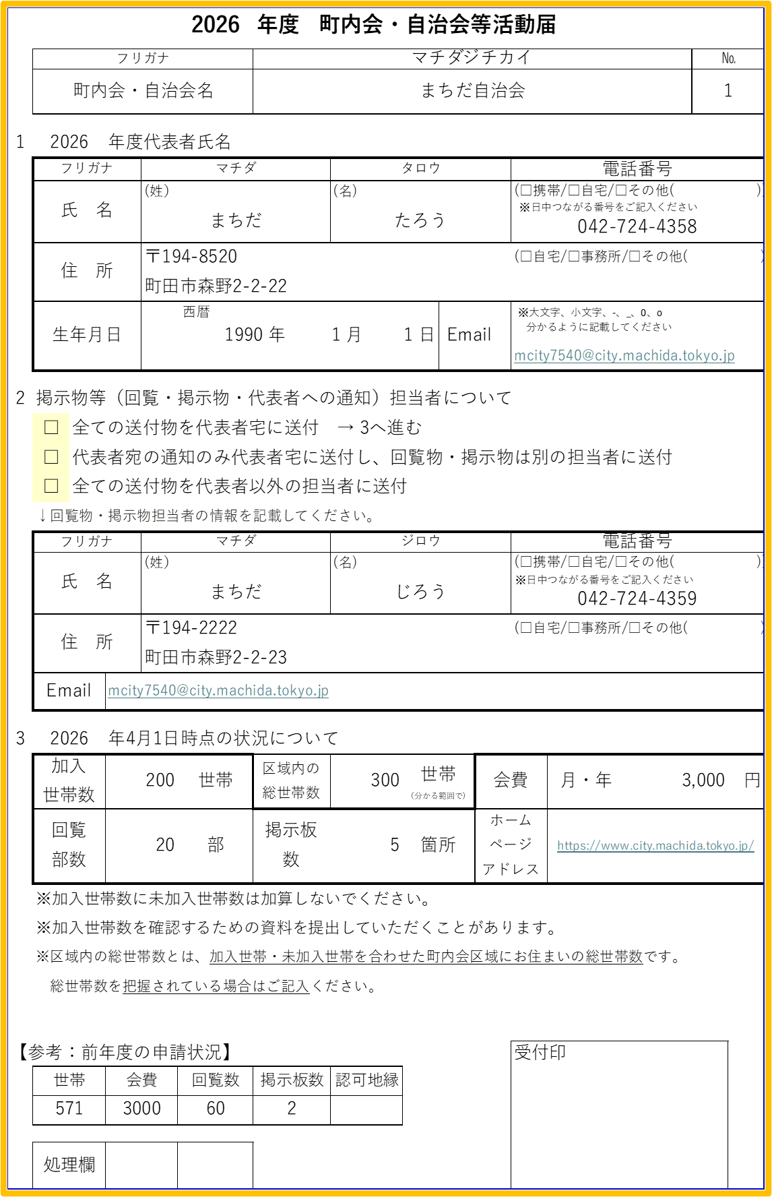

★

※日中つながる番号をご記入ください
「全ての送付物を代表者宅に送付」に☑チェックを
入れた場合は３へ

※大文字、小文字、‐、_、0、oが
分かるように記載してください
✔
☆
回覧・掲示物を代表者以外の担当者へ送付したい場合は、担当者の情報を記載してください

※日中つながる番号をご記入ください
区域内の総世帯数※が分かる場合のみご記入ください。
※加入世帯、未加入世帯を 合わせた町内会区域の総世帯数

★

町田市使用欄

希望しないに☑チェックを
入れた場合は５へ
✔
☆
✔
✔
集会施設がある場合のみご記入ください
ない場合は６へ

✔
☆
【注意】
会員外に貸し出しをしており、且つ町田市のホームページへ掲載を希望される場合に☑チェックを入れてください

複数回答可
・該当全てに☑
チェックをお願
いします。
・利用しているが
項目に該当が
ない場合は、
[その他]に記述
をお願いします。
★

26事業計画
※裏面に「よくある質問」の記載をしていますので、
ご覧ください。
2026年度 町内会・自治会活動補助金に係る事業計画
団体名 |  |  | （No. ）
(１) 町田市町内会・自治会活動補助金
上限額 | 活動補助金交付額計算式(基本額 12,000円＋世帯額 200円×世帯数) |  |  |  |  | (A)

支出 内訳 | 事業名 | 使 途 |  | 金 額

※1件10万円を超える支払いは、2月頃に提出を依頼する実績報告書に領収書等を添付していただきます。
 |  |  |  | 円
 |  | 合 計 ※100円未満切捨て |  | 円 |  | (B)

● 補助対象事業(活動補助金)は、地域住民の協働活動を育成し、住民相互の親ぼくと相互扶助の向上を図ることを目的として交付する補助金
です。対象は以下の「事業区分」(①～⑦)該当する活動です。支出内訳には下表(例)を参考に事業名と使途を記入してください。
申請額 | ※(A)と(B)を比較し、低い金額を記載（補助額は100円未満切捨て） |  |  | 円

*** 以下の費用は補助の対象外ですのでご注意ください。 ***
宴会費、金券、寄付金（賛助金、募金）、団体等の会費、政治・宗教活動費、草刈や汚水管清掃等の委託費、翌年度への繰越金、積立金

(２) 掲示板補助金充当事業の内訳

□ | 設置に係る補助金を申請する → 見積書を提出し、下表①に見積金額を記入する。
□ | 修繕に係る補助金を申請する → 見積書を提出し、下表②に見積金額を記入する。
□ | 掲示板補助金を申請しない

※上限50,000円
※設置 上限5万円、修繕 上限2万円
※設置、修繕の各補助額は100円未満切捨
※上限20,000円
掲示板補助金額 |  | 工事費等総額 （見積書金額） | 補助率 | 補助額
 | ①掲示板設置にかかる経費 |  | 1/2 | 町田市使用欄 |  | (C)
 | ② 掲示板修繕にかかる経費 |  | 1/2 |  |  | (D)
 |  | 合 計(C)＋(D) |  |  | 円
よくある質問

質 問 |  | 回 答
① 申請時に記載していない事業に補助金を充てても良いですか。 |  | 当初の申請にないものでも、補助対象事業に該当する場合は、対象となります。 ただし、宴会費や寄付金、政治・宗教活動費など、補助の対象外となる項目にはお使いいただけません。
② 補助金額と支出額を同額にする必要はありますか。 |  | 同額ではなくても問題ありません。 実際に支出した金額を記入してください。 ※支出額が補助金の金額を下回る場合は、市へ返金する必要があります。
③ 掲示板の補助を受けた場合の提出書類を教えてください。 |  | ・該当する[設置／修繕]工事等の領収書の写し ・掲示板の写真 ・設置場所の地図 以上3点をご提出ください。 なお、実際の工事費が見積額を下回った場合は、返金が発生する可能性がありますので、お早目にお手続きください。
④ 会員全員に物品を配布しました。 補助の対象になりますか。 |  | 会員の親睦を目的とした補助金ですので、単に配布したものについては対象外となります。 会員が参加するイベントで必要な物品の購入、配布については対象となります。
⑤イベント等の開催経費として、どのようなものが認められるのでしょうか。 |  | 会員の親睦・交流が行われる事業が対象となります。 スタッフが加入したイベントの保険料、会場費、祭り会場（やぐら等）設営費、講師への謝礼、物品の購入費、チラシやポスターの作成・印刷費、交通実費など。 ※神事、神酒所設営費、図書券などの金券等は対象外
⑥飲食代は補助対象となりますか。 |  | イベントの開催に不可欠なもの（会議の飲み物、熱中症予防のための飲み物、祭りの出店や料理教室のための食材など）は対象となります。 ただし、役員個人の弁当代やアルコール飲料、会議を飲食店で開催した場合の飲食代は対象外です。
⑦リース代は補助の対象となりますか。 |  | 総会や定例会の資料作成の他、日々の町内会・自治会活動に関するものであれば対象となります。 対象経費の例）毎月広報誌の印刷をするためのコピー機リース代 ＡＥＤの講習会開催を伴う機材リース代
⑧領収書の提出は必要ですか。 また、領収書が出ない場合はどうしたらよいですか？ |  | 1件あたり10万円以上の支払いがあった場合のみ、領収書の写しをご提出ください。領収書が出ない場合は、請求書と振り込みがわかる資料の写し（通帳の写し等）が必要です。 ※複数の支払いで10万円を超えたものについては不要です。 例）10万円の備品を購入→領収書の写し必要 3万円の備品+７万円の備品→不要

26書類提出ver入力シート記入例
「2026年度 町内会・自治会活動補助金に係る事業計画」記入欄について
⇒ 太枠内のみご記入ください。
貴町内会・貴自治会名が印字されています。ご確認ください。
※誤りがある場合は修正願います。

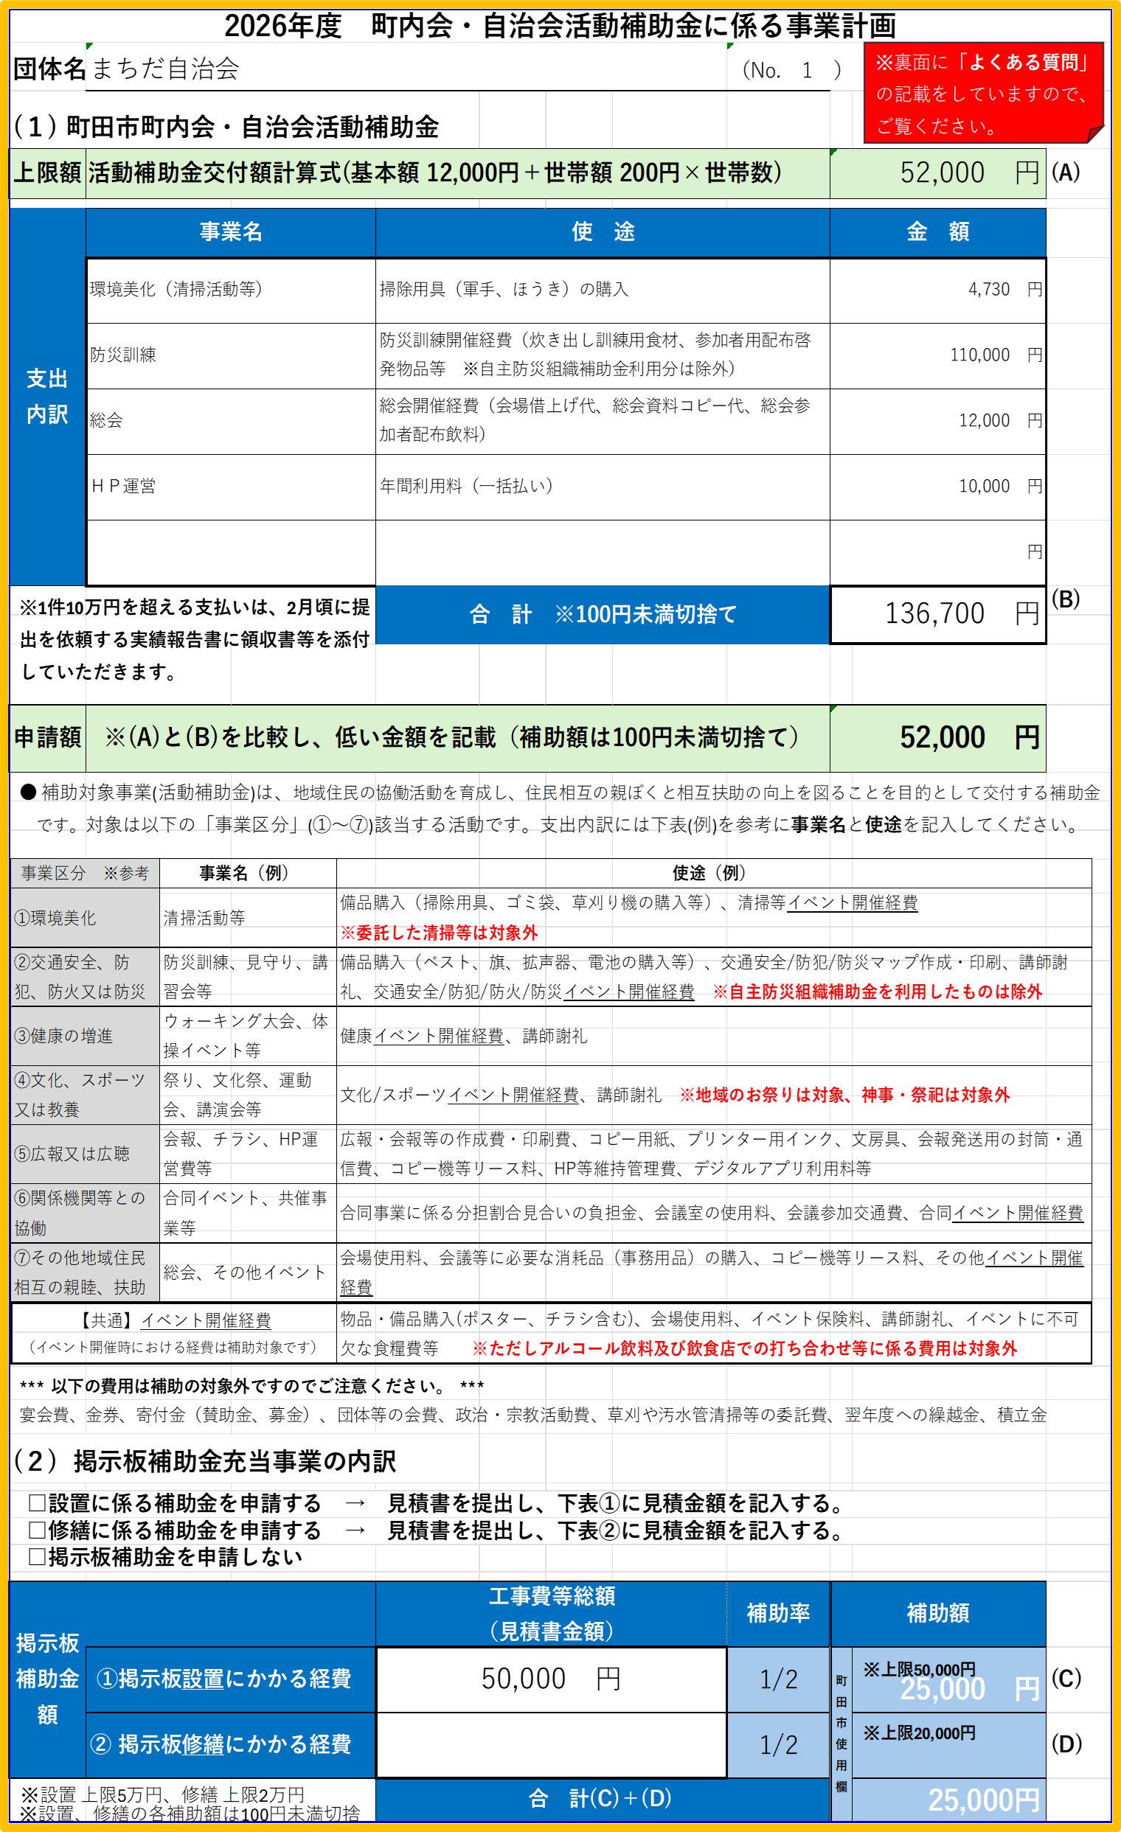

上限額は交付額計算式より算出ください。
例）世帯数200 の場合
12000円×200円×200世帯
＝５２,０００円
※上限額（A）は
５２,０００円です

事業名（例）を参考にご記入ください。
データで入力される方はプルダウンから選択してください。
使途(例)を参考にご記入ください。
※対象外の使途があります。
裏面《よくある質問》を
ご確認ください。
●補助対象事業（活動補助金）をご確認いただき、今年度、町内会で活動を予定している事業と概算金額等をご記入ください。
【注意‼】
合計 １３６,７３０円ですが
(4,730＋110,000＋12,000＋10,000)
記入は１３６，7００円です。
※１００円未満切捨てのため

【注意‼】
（A）５２,０００円
（B）１３６，７００円
の比較となります。
⇒申請額は
５２,０００円です。

【注意‼】
「設置」とは、立式掲示板にあっては新設や更新で基礎工事を伴うもの、壁掛け式掲示板にあっては新設や更新で長期の設置を前提とした取付工事を伴うものです。

【注意‼】
町田市で計算しますので、記入不用です。

補助金申請書 記入例
第１号様式
 |  |  |  |  |  | 2026 | 年 | 月 |  | 日
 |  | 町田市長 稲垣 康治 様
 |  |  |  | 申請者 | 町田２０１自治会
 |  |  |  |  | ※ご自宅の住所をご記入ください。
本申請書提出時の
・代表者のお住まいの住所
・代表者の氏名
を記入してください。
 |  |  |  | 住所 | 町田市森野１－２－３
 |  |  |  | 氏名 | 市民 協太郎

町田市補助金等交付申請書

 |  | 下記のとおり補助金等を交付していただきたく、補助金等の予算の執行に関する規則第５条第１項の規定により、関係書類を添えて申請します。

記

「事業計画書」に記載する内容と同じ額を記入してください。
４月１日時点の加入世帯数を記入してください。
 | 1 | 補助事業等の目的及び内容 | 住民相互の親睦と相互扶助の向上を図るための町内会・自治会活動
 | 2 | 補助事業等の経費の配分及び経費の使用方法 | 別紙「事業計画書」のとおり
 | 3 | 補助事業等の完了の予定期日その他補助事業等の遂行に関する計画 | 「2026年度町内会・自治会等活動届」に添付の総会資料のとおり
 | 4 | 交付を受けようとする補助金等の額及びその算出の基礎 | 計 | 102,000 | 円
 |  |  |  | 活動補助：基本額 12,000円＋（200円× |  | 200 | 世帯）
 |  |  |  | 掲示板補助（設置）： | 50,000円
 |  |  |  | 掲示板補助（修繕）： | 0円
 | 5 | 添付書類 | 事業計画書、総会資料（議案書）
 |  |  | ※「2026年度町内会・自治会等活動届」に添付
 | 6 | その他 | 特記事項なし
 |  |  |  |  |  |  |  | (No. | 〇 | )

